1
Величина X
X | Y | выборочное среднее: |  | X | Y |  | X | Y | X: |  |  |  |  |  |  |  | гистограмма
1.15111 | 3.01677 | X | Y | 1.0032 | -1.65687 | число элементов | 50 | 50 | номер промежутка | начало промежутка | конец промежутка | середина промежутка | абсолютная частота | относительная частота | плотность относ. част. | накопленная частота
1.79654 | -0.17352 | 1.5424106 | 2.52213196 | 1.00892 | -0.740362 | минимальный | 1.0032 | -1.65687 | 1 | 1.00320 | 1.33432 | 1.1687591667 | 17 | 0.34 | 1.0268232404 | 0.34
2.84806 | 3.16952 |  |  | 1.0301 | -0.737028 | максимальный | 2.98991 | 6.46951 | 2 | 1.33432 | 1.66544 | 1.4998775 | 18 | 0.36 | 1.0872246075 | 0.7
1.61407 | 2.32635 | выборочная дисперсия: |  | 1.04729 | -0.602697 | число промежутков | 6 | 6 | 3 | 1.66544 | 1.99656 | 1.8309958333 | 11 | 0.22 | 0.66441503793 | 0.92
1.31524 | 1.91276 | X | Y | 1.07109 | -0.431879 | шаг | 0.33112 | 1.35440 | 4 | 1.99656 | 2.32767 | 2.1621141667 | 2 | 0.04 | 0.12080273417 | 0.96
1.0032 | -0.431879 | 0.16842184981 | 3.7976036708 | 1.09911 | -0.17352 |  |  |  | 5 | 2.32767 | 2.65879 | 2.4932325 | 0 | 0 | 0 | 0.96
1.07109 | 3.91868 |  |  | 1.11959 | -0.138301 |  |  |  | 6 | 2.65879 | 2.98991 | 2.8243508333 | 2 | 0.04 | 0.12080273417 | 1
1.04729 | 2.74077 | среднеквадратическое отклонение: |  | 1.15111 | -0.003 | сколько интервалов? | 1 + log_2(50) | 6 | сумма |  |  |  | 50 | 1
1.44087 | 5.46816 | X | Y | 1.16538 | 0.278181
2.15968 | 5.15392 | 0.41039231208 | 1.9487441266 | 1.16568 | 0.424414 |  |  |  | Y:
1.98302 | 1.16337 |  |  | 1.19563 | 1.09163 |  |  |  | номер промежутка | начало промежутка | конец промежутка | середина промежутка | абсолютная частота | относительная частота | плотность относ. част. | накопленная частота
1.80414 | 2.74233 |  |  | 1.20202 | 1.16337 |  |  |  | 1 | -1.65687 | -0.30247 | -0.97967166667 | 5 | 0.1 | 0.073833613491 | 0.1
1.60971 | -0.003 |  |  | 1.23121 | 1.25841 |  |  |  | 2 | -0.30247 | 1.05192 | 0.374725 | 5 | 0.1 | 0.073833613491 | 0.2
1.35405 | 1.63781 |  |  | 1.27853 | 1.49274 |  |  |  | 3 | 1.05192 | 2.40632 | 1.7291216667 | 12 | 0.24 | 0.17720067238 | 0.44
1.43868 | 3.81745 |  |  | 1.28857 | 1.58332 |  |  |  | 4 | 2.40632 | 3.76072 | 3.0835183333 | 13 | 0.26 | 0.19196739508 | 0.7
Величина Y
1.79559 | 4.24617 |  |  | 1.31524 | 1.59011 |  |  |  | 5 | 3.76072 | 5.11511 | 4.437915 | 10 | 0.2 | 0.14766722698 | 0.9
1.09911 | 4.37584 |  |  | 1.33144 | 1.63781 |  |  |  | 6 | 5.11511 | 6.46951 | 5.7923116667 | 5 | 0.1 | 0.073833613491 | 1
1.45239 | 5.05378 |  |  | 1.35405 | 1.72692 |  |  |  | сумма |  |  |  | 50 | 1
1.43075 | 5.10623 |  |  | 1.38235 | 1.75137
1.23121 | -1.65687 |  |  | 1.39706 | 1.90474 | полигон частот
Величина X
Величина Y
1.0301 | 2.93571 |  |  | 1.43075 | 1.91276
1.60126 | 1.49274 |  |  | 1.43868 | 2.32635
2.98991 | 3.99708 |  |  | 1.44087 | 2.47501
1.80614 | 4.64705 |  |  | 1.45239 | 2.74077
1.16538 | 5.25932 |  |  | 1.46665 | 2.74233
1.83894 | 2.83393 |  |  | 1.48873 | 2.76005
1.38235 | 1.09163 |  |  | 1.56672 | 2.79492
1.16568 | -0.740362 |  |  | 1.59293 | 2.83393
1.19563 | 2.76005 |  |  | 1.60126 | 2.93571
1.46665 | 1.90474 |  |  | 1.60833 | 3.01677
1.59293 | 3.02171 |  |  | 1.60971 | 3.02171
1.77608 | 3.72615 |  |  | 1.61407 | 3.16952
1.27853 | 1.72692 |  |  | 1.63275 | 3.17004
1.64323 | 3.81118 |  |  | 1.63835 | 3.70548
1.33144 | 0.278181 |  |  | 1.64323 | 3.72615
1.39706 | 5.42492 |  |  | 1.68467 | 3.81118
1.11959 | 6.46951 |  |  | 1.70301 | 3.81745
1.20202 | 3.17004 |  |  | 1.77608 | 3.91868
1.96417 | 1.58332 |  |  | 1.79559 | 3.99708
1.63275 | 2.79492 |  |  | 1.79654 | 4.24617
1.00892 | 1.75137 |  |  | 1.80414 | 4.37584
1.80463 | 1.25841 |  |  | 1.80463 | 4.60645
1.70301 | 1.59011 |  |  | 1.80614 | 4.64705
2.10296 | -0.138301 |  |  | 1.83894 | 5.05378
1.56672 | 3.70548 |  |  | 1.96417 | 5.10623
1.63835 | -0.602697 |  |  | 1.98302 | 5.15392
1.60833 | 4.60645 |  |  | 2.10296 | 5.25932
1.28857 | -0.737028 |  |  | 2.15968 | 5.42492
1.68467 | 0.424414 |  |  | 2.84806 | 5.46816
1.48873 | 2.47501 |  |  | 2.98991 | 6.46951

2
$$\overline{x}−\frac{s}{\sqrt{n}}t_{\frac{a}{2}}\left(n−1\right)≤a≤\overline{x}+\frac{s}{\sqrt{n}}t_{\frac{a}{2}}\left(n−1\right)$$
$$s^{2}=\frac{1}{n−1}\sum_{i=1}^{n}{{\left(x_{i}−\overline{x}\right)}^{2}}$$
$$t_{\frac{a}{2}}\left(n−1\right)$$
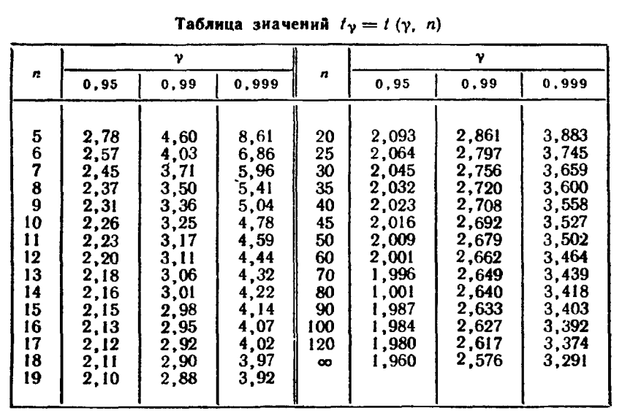
1.0032 | 0.29075 | формулы:
1.00892 | 0.28461
1.0301 | 0.26246 |  | доверительный интервал для МО при неизвестной дисперсии. |  | это квантиль распределения функции Стьюдента с n-1 степенью свободы.
1.04729 | 0.24514
$$\overline{x}−u\frac{s}{\sqrt{n}}≤a≤\overline{x}+u\frac{s}{\sqrt{n}}$$
1.07109 | 0.22214 |  | доверительный интервал для МО при известной дисперсии. u - квантиль нормального распрелеления. | квантиль уровня p — значение, которое заданная случайная величина не превышает с вероятностью p.
1.09911 | 0.19652
$$\frac{\left(n−1\right)s^{2}}{χ_{r}^{2}\left(α\right)}<a<\frac{\left(n−1\right)s^{2}}{χ_{l}^{2}\left(α\right)}$$
$$χ_{r}^{2}\left(α\right)$$
$$χ_{l}^{2}\left(α\right)$$
$$\frac{a}{2}$$
1 $−$ $\frac{a}{2}$
1.11959 | 0.17878 |  | доверительный интервал для дисперсии. | значения и находятся по таблицам хи-квадрат распределения с n-1 степенью свободы, в таблице нужно искать и .
1.15111 | 0.15312
1.16538 | 0.14215
1.16568 | 0.14193 | 1) Доверительные интервалы для МО при неизвестной дисперсии
1.19563 | 0.12026
1.20202 | 0.11587 | s | 0.410392312 | (по формуле) |  | Уровень доверия (b) | 0.95
1.23121 | 0.09685 | Квантиль стьюдента | 2.0095752371 | (1-a/2, количество степеней свободы = 49) |  | a | 0.05
1.27853 | 0.06963 | n | 50 |  |  | 1-a/2 | 0.975
1.28857 | 0.06444 | Выборочное среднее | 1.54241
1.31524 | 0.05161 | Доверительный интервал для МО | 1.4257783954 | 1.6590428046 |  | если вероятность (уровень доверия) b, то а = 1-b, а квантили ищутся для 1-а/2.
1.33144 | 0.04451
1.35405 | 0.03548
1.38235 | 0.02562 | 2) Доверительные интервалы при известной дисперсии для математического ожидания
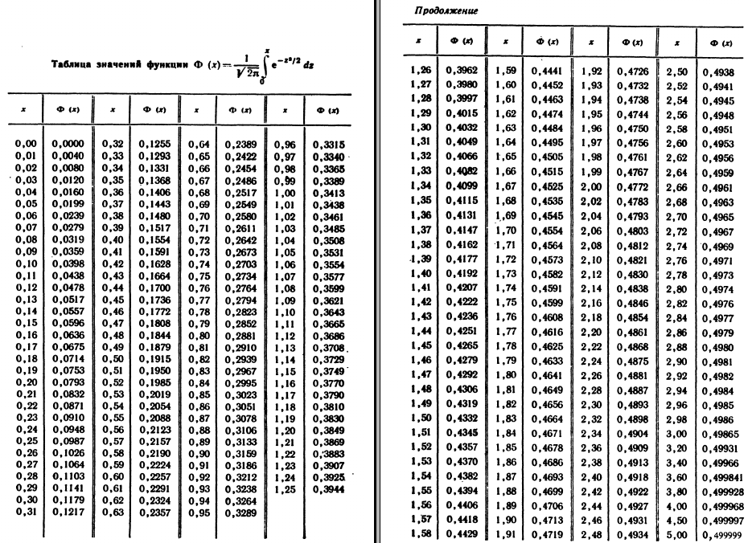
1.39706 | 0.02113
1.43075 | 0.01247 | Выборочная дисперсия | 4 | (это значение нам дано)
1.43868 | 0.01076 | Квантиль нормального распределения (вернет значение, при котором 95% данных лежат слева от этой точки в стандартном нормальном распределении). | 1.9599639845
1.44087 | 0.01031 | n | 50
1.45239 | 0.00810 | Выборочное среднее | 1.54241
1.46665 | 0.00574 | Доверительный интервал для МО | 0.98804907026 | 2.0967721297
1.48873 | 0.00288
1.56672 | 0.00059 | 3) Доверительный интервал для дисперсии при неизвестном МО
1.59293 | 0.00255
1.60126 | 0.00346 | Выборочная дисперсия | 0.16505341282
1.60833 | 0.00435 | xи-квадрат квантиль | 31.554916463 | 70.222413566
1.60971 | 0.00453 | n | 50
1.61407 | 0.00514 | Выборочное среднее | 1.54241
1.63275 | 0.00816 | Исправленная выборочная дисперсия | 0.16842184981 | (s^2)
1.63835 | 0.00920 | Доверительный интервал для дисперсии | 0.11752188827 | 0.26153359178
1.64323 | 0.01016
1.68467 | 0.02024
1.70301 | 0.02579
1.77608 | 0.05460
1.79559 | 0.06410
1.79654 | 0.06458
1.80414 | 0.06850
1.80463 | 0.06876
1.80614 | 0.06955
1.83894 | 0.08793
1.96417 | 0.17788
1.98302 | 0.19414
2.10296 | 0.31422
2.15968 | 0.38102
2.84806 | 1.70472
2.98991 | 2.09525

3
-1.65687 | число элементов (n) | 50 |  | выборочное среднее | 2.52213196 |  | степени свободы | 3
-0.740362 | минимальный | -1.65687 |  | выборочная дисперсия | 3.7976036708 |  | уровень значимости | 0.1
-0.737028 | максимальный | 6.46951 |  | ср. кв. отклонение | 1.9487441266 |  | критическое значение | 6.2513886312
-0.602697 | число промежутков | 6 |  |  |  |  | объем выборки | 50
-0.431879 | шаг | 1.35440
-0.17352
$$\frac{(n_{k}−np_{k})^{2}}{np_{k}}$$
-0.138301
-0.003 | номер промежутка | начало промежутка | конец промежутка | середина промежутка | абсолютная частота (n_k) | относительная частота | плотность относ. част. | накопленная частота | нормированные координаты интервалов |  | значение функции Лапласа на границах |  | вероятность попадания в интервал (p_k)
0.278181
0.424414 | 1 | -1.65687 | -0.30247 | -0.97967166667 | 5 | 0.1 | 0.073833613491 | 0.1 | -2.1444590406 | -1.4494490348 | 0 | 0.073606111689 | 0.073606111689 | 0.4732197668 | 3.6803055845
1.09163 | 2 | -0.30247 | 1.05192 | 0.374725 | 5 | 0.1 | 0.073833613491 | 0.2 | -1.4494490348 | -0.75443902903 | 0.073606111689 | 0.2252928217 | 0.15168671001 | 0.88060318259 | 7.5843355006
1.16337 | 3 | 1.05192 | 2.40632 | 1.7291216667 | 12 | 0.24 | 0.17720067238 | 0.44 | -0.75443902903 | -0.059429023247 | 0.2252928217 | 0.47630519835 | 0.25101237665 | 0.024156665311 | 12.550618832
1.25841 | 4 | 2.40632 | 3.76072 | 3.0835183333 | 13 | 0.26 | 0.19196739508 | 0.7 | -0.059429023247 | 0.63558098253 | 0.47630519835 | 0.73747521598 | 0.26117001763 | 0.00026207856348 | 13.058500882
1.49274 | 5 | 3.76072 | 5.11511 | 4.437915 | 10 | 0.2 | 0.14766722698 | 0.9 | 0.63558098253 | 1.3305909883 | 0.73747521598 | 0.90833818534 | 0.17086296936 | 0.24843491774 | 8.5431484678
1.58332 | 6 | 5.11511 | 6.46951 | 5.7923116667 | 5 | 0.1 | 0.073833613491 | 1 | 1.3305909883 | 2.0256009941 | 0.90833818534 | 1 | 0.091661814662 | 0.037924917253 | 4.5830907331
1.59011 | сумма |  |  |  | 50 | 1
$$χ_{B}^{2}=\sum_{k=1}^{r}{‍}\frac{(n_{k}−np_{k})^{2}}{np_{k}}$$
1.63781 |  |  |  |  |  |  |  |  |  |  |  |  |  | 1.6646015283
1.72692
1.75137 | гипотеза: генеральная совокупность для выборки распределена нормально
1.90474
1.91276 |  |  |  |  |  |  |  |  |  |  |  |  | хи-квадрат меньше критического значения? | да, гипотеза не противоречит результату
2.32635
2.47501
Величина Y
Нормированное нормальное распределение
2.74077
2.74233
2.76005
2.79492
2.83393
2.93571
3.01677
3.02171
3.16952
3.17004
3.70548
3.72615
3.81118
3.81745
3.91868
3.99708
4.24617
4.37584
4.60645
4.64705
5.05378
5.10623
5.15392
5.25932
5.42492
5.46816
6.46951

3 (2)
1.0032 | число элементов (n) | 50 |  | выборочное среднее | 1.5424106 |  | степени свободы | 1
1.00892 | минимальный | 1.0032 |  | выборочная дисперсия | 0.16842184981 |  | уровень значимости | 0.1
1.0301 | максимальный | 2.98991 |  | ср. кв. отклонение | 0.41039231208 |  | критическое значение | 2.7055434541
1.04729 | число промежутков | 4 |  |  |  |  | объем выборки | 50
1.07109 | шаг | 0.49668
1.09911
$$\frac{(n_{k}−np_{k})^{2}}{np_{k}}$$
1.11959
1.15111 | номер промежутка | начало промежутка | конец промежутка | середина промежутка | абсолютная частота (n_k) | относительная частота | плотность относ. част. | накопленная частота | нормированные координаты интервалов |  | значение функции Лапласа на границах |  | вероятность попадания в интервал (p_k)
1.16538
1.16568 | 1 | 1.00320 | 1.49988 | 1.25153875 | 26 | 0.52 | 1.0469570295 | 0.52 | -1.3138905972 | -0.10364009936 | 0 | 0.45872748216 | 0.45872748216 | 0.4092104342
1.19563 | 2 | 1.49988 | 1.99656 | 1.74821625 | 20 | 0.4 | 0.80535156112 | 0.92 | -0.10364009936 | 1.1066103985 | 0.45872748216 | 0.86576879523 | 0.40704131307 | 0.0060903019151
1.20202 | 3 | 1.99656 | 2.49323 | 2.24489375 | 2 | 0.04 | 0.080535156112 | 0.96 | 1.1066103985 | 2.3168608963 | 0.86576879523 | 0.98974434475 | 0.12397554953 | 2.8440660055
1.23121 | 4 | 2.49323 | 2.98991 | 2.74157125 | 2 | 0.04 | 0.080535156112 | 1 | 2.3168608963 | 3.5271113941 | 0.98974434475 | 1 | 0.010255655246 | 4.31335699
1.27853 | сумма |  |  |  | 50 | 1
$$χ_{B}^{2}=\sum_{k=1}^{r}{‍}\frac{(n_{k}−np_{k})^{2}}{np_{k}}$$
1.28857 |  |  |  |  |  |  |  |  |  |  |  |  |  | 7.5727237316
1.31524
1.33144 | гипотеза: генеральная совокупность для выборки распределена нормально
1.35405
1.38235 |  |  |  |  |  |  |  |  |  |  |  |  | хи-квадрат меньше критического значения? | нет, гипотеза отвергнута
1.39706
1.43075
1.43868
1.44087
1.45239
1.46665
1.48873
1.56672
1.59293
1.60126
1.60833
1.60971
1.61407
1.63275
1.63835
1.64323
1.68467
1.70301
1.77608
1.79559
1.79654
1.80414
1.80463
1.80614
1.83894
1.96417
1.98302
2.10296
2.15968
2.84806
2.98991

